Sheet1
公司名称 | 任意文档自定义结构化 | 介绍
百度 | iOCR通用版 | 自定义模板 只需上传一张模板图片，即可自助制作识别模板，建立图片中文字的Key-Value对应关系，实现对相同版式图片的结构化识别
 |  | 自定义分类器 为需要分类的卡证、票据每类上传30张训练图片即可创建分类器，实现对不同版式图片的自动分类
 |  | 自定义字段类型 针对输出值为有限集的字段，用户可上传字段词典限制该字段的输出值，系统会进行输出值的智能纠正匹配，提高识别准确率
 | iOCR财会版 | 财务票据识别 预置增值税发票、定额发票、火车票、出租车票等 7类常用的报销发票模板及分类器，可一步实现7 类财务票据的自动分类及结构化识别，关键字段准确率达99%
 |  | 混贴票据识别 针对粘贴在一张图上的多张不同种类票据可进行自动检测分类及结构化识别，返回票据种类、位置及结构化识别结果
 |  | 银行单据识别 预置四大行+招行对账单模板及分类器，可一步实现 5 大银行对账单的自动分类及结构化识别，关键字段准确率达90%
 |  | 自定义模板文字识别 针对未预置且版式固定的票据、单据，仅需上传一张模板图片，即可通过框选参照字段和识别区自助制作一个识别模板，并建立图片中文字的 Key-Value 对应关系，实现对相同版式图片的结构化识别
阿里 | 自定义模版 | 5分钟极速配置，解决自定义结构化信息提取问题 特性：简单易用，个性化OCR解决方案
 |  | 产品亮点 在线大流量：依托阿里云技术实力，提供稳定的大流量在线服务 识别精度高：业界最新深度学习技术，充分利用海量标注数据，提供高质量的识别结果 高度定制化：针对众多具体的OCR应用场景，进行了大量的模型优化 自定义模板：允许用户根据自己的需求添加模板
腾讯优图 | 自定义结构化模板 | 优图自定义结构化模板识别，可以通过用户自助定义模板，建立起键值的对应关系，实现各种票据及卡证的结构化提取，实现自动化的结构化数据录入。
腾讯云 | / | /
 | / | /
华为 | 定制模板 OCR | 定制模板OCR（Custom OCR），支持用户自定义识别模板，指定需要识别的关键字段，实现用户特定格式图片的自动识别和结构化提取
 |  | 用户自定义模板 对于版式固定的各种票据和卡证，通过可视化界面操作，指定需要识别的关键字段，可以快速制作模板并调用服务接口
 |  | 专属API定制开发 对于识别精度要求高的特殊场景，请联系我们进行定制开发并提供专属API接口
庖丁科技 | / | /
达观数据 | / | /
矿视 | 自定义模板文字识别 | 高精度、普适的格式化文本识别服务，支持各类票据、文书、卡证的识别。 描述 用户通过控制台生成自定义模板并发布后，调用此API传入待识别图片及模板ID，返回模板定义的识别域内容
 |  | 注意： 只能识别已发布的模板 一次只能识别一张待识别图片
同花顺 | / | /
有道智云 | / | /
合合信息 | / | /
amazon | / | /
滴滴 | 自定义模版识别 | 支持用户自定义识别模版、指定关键字段识别 支持有版式票据和无版式文档的内容识别，可实现特定格式的自动识别和结构化提取，打造定制化的文字识别服务

 | 腾讯优图自定义
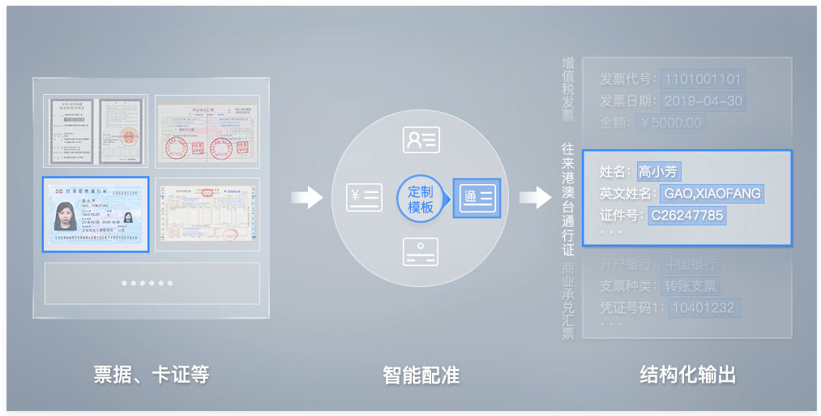

 | 矿视自定义

